상품제안서
CUKTECH 쿡테크 15 파워뱅크 Ultra 20000mAh 210W 고속 충전 노트북 보조배터리 | 상품코드: F32784

 |  |  |  |  |  |  | 02-412-0044 | www.easy1.co.kr
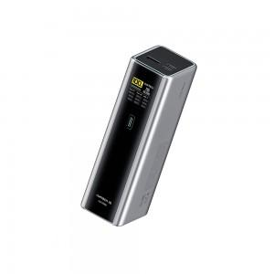

【상세/제작정보】 | 실크1도인쇄 100개미만 통합 60,000원 1박스당수량 : 18개 배송비 : 박스당 3,000원

【인쇄/포장옵션】 | 실크 / 포장지포장

【공급단가】 | 수량 | 30~ | 50~ | 100~ | 300~ | 500~
*VAT별도 | 단가 | 86,620원 | 85,230원 | 83,160원 | 81,080원 | 79,690원

【상품 URL】 | https://easy1.co.kr:443/src/goods_detail.php?gdno=32784

